Pythonのインストール
環境準備

◆Pythonのインストール
 | 手順①：このファイルと同じ場所に配置されている下記のExeを実行してください
 |  | ・python-3.9.6-amd64.exe

 |  | 実行すると、↓のウィンドウが表示されます
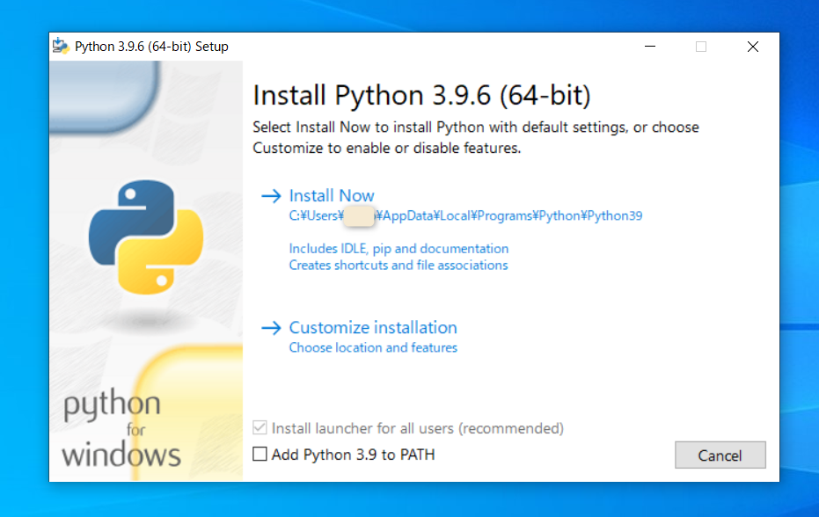

 | 手順②：Add Python 3.9 to PATH にチェック
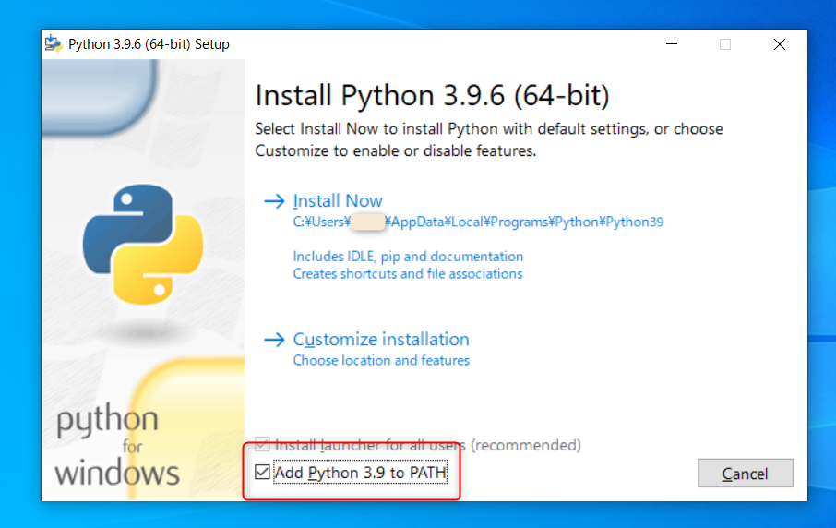

 | 手順③：Install Now をクリック
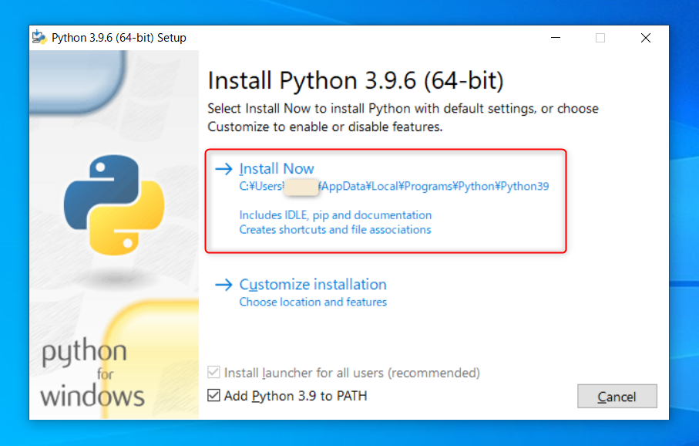

 |  | 下記のウィンドウが表示されれば、インストール完了です
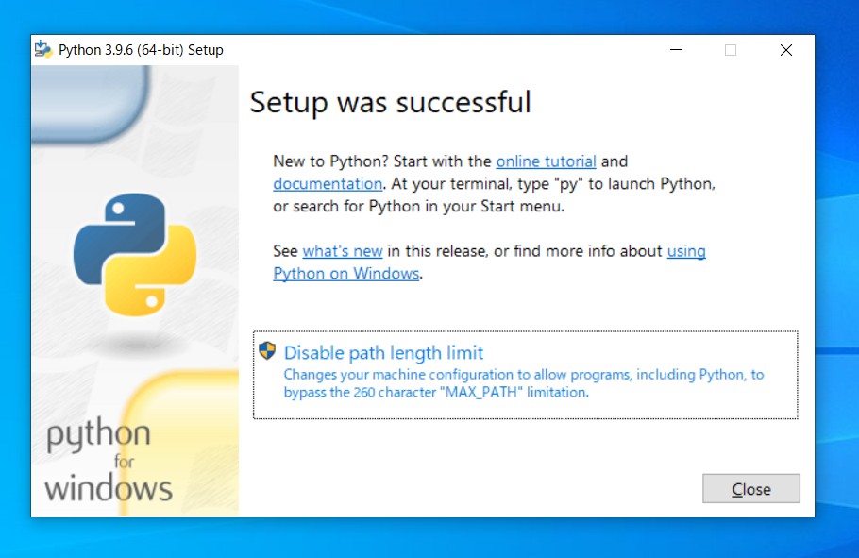

 | 手順④：Closeボタンをクリックして、ウィンドウを閉じます

★ここまででPythonのインストールは完了ですが、ちゃんとインストールができているかを確認します。

 | 手順⑤：画面左下にある検索バーに"コマンドプロンプト"と入力し、コマンドプロンプトを起動
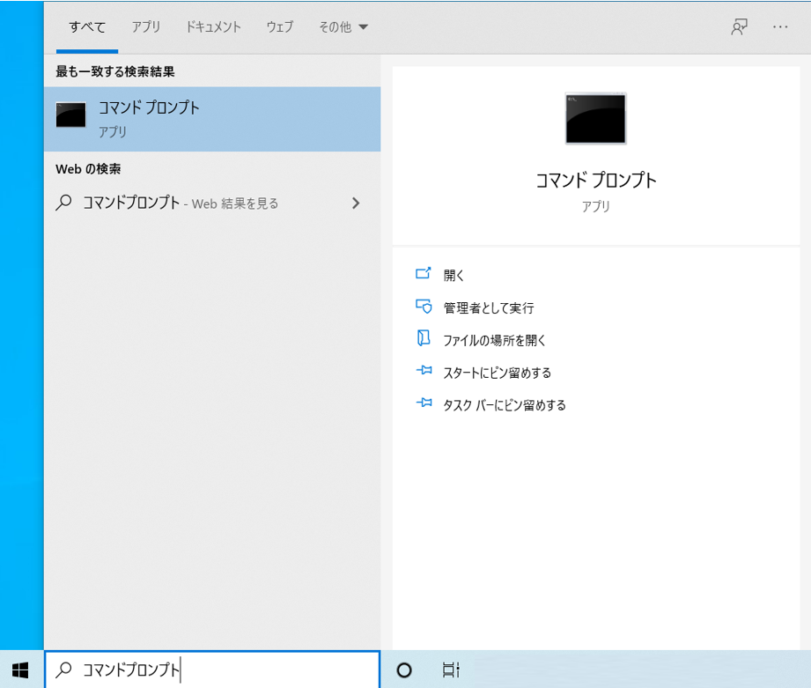

 |  | 起動すると下記のような画面が表示されます
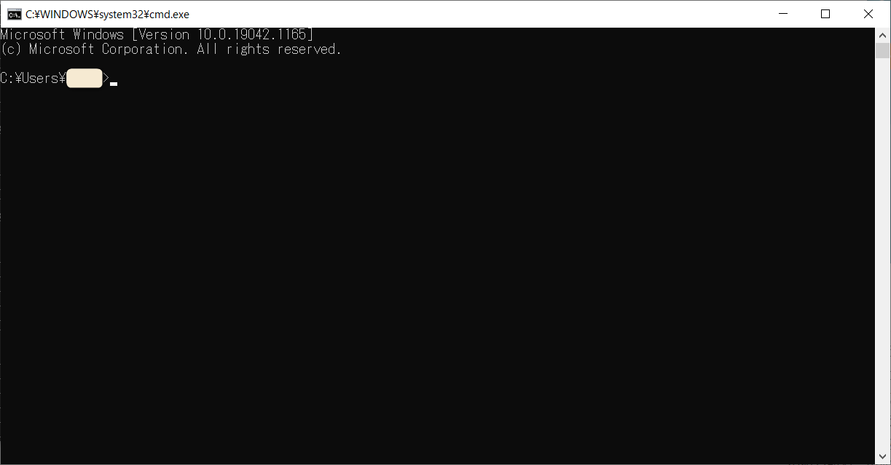

 | 手順⑥：「python -V」 というコマンドを入力し、↓の画像と同じ表示が出ることを確認できればOK
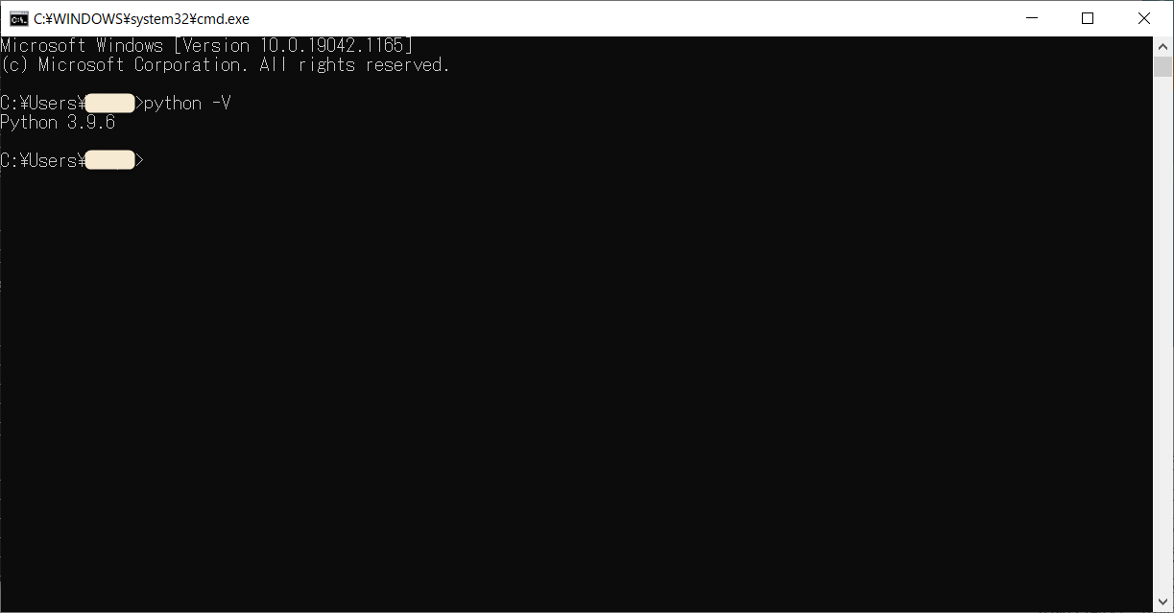

 | 目次へ

実行に必要なモジュールの取得
環境準備

◆実行に必要なモジュールの取得
 | ツールを使用するために、必要なモジュールを2つインストールしていきます
 | ※インターネットに接続している状態で行ってください

 | 手順①：コマンドプロンプトを起動（前シートの手順で起動してあれば、そのままで大丈夫です）

実行結果
 | 手順②：以下の2つのコマンドを実行する
 |  | >pip install selenium

実行結果
 |  | >pip install xlwings

 |  | ※下記のような警告文が出る場合もありますが、無視して大丈夫です。

 | 目次へ

chromedriverの配置
環境準備

◆chromedriverの配置
 | 手順①：SeleniumBasicのインストール先からchromedriver.exeをコピー
 |  | ＃坂本様の環境には既にSeleniumBasicがインストールされているとのことでしたので、SeleniumBasicのインストール手順は省略させていただきます

 | 手順②：コピーしたchromedriver.exeを下記のフォルダに配置
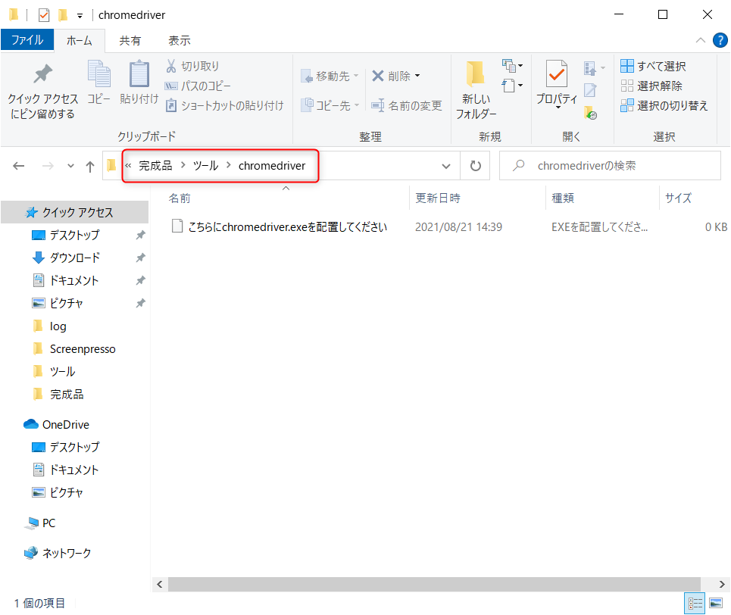

 | 目次へ

